상품제안서
송월타올 40수 레인보더40 175g 2P 세트 | 상품코드: S46762

 |  |  |  |  |  |  | 02-713-8555 | www.synergygift.co.kr
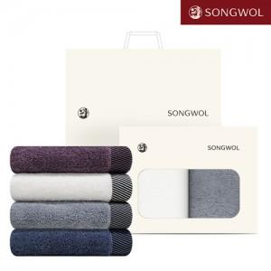

【상세/제작정보】

【인쇄/포장옵션】 | 실크, 자수 / 포장불가능

【공급단가】 | 수량 | 30~ | 100~ | 500~ | 1,000~ | 3,000~
*VAT별도 | 2매세트 | 12,930원 | 12,430원 | 11,640원 | 11,340원 | 11,240원

【상품 URL】 | https://www.synergygift.co.kr:443/src/goods_detail.php?gdno=46762

